Cover


Typ dokumentu | Plik ustawień globalnych

Cel powstania | Wprowadzenie ustawień globalnych modelu

Data powstania | 2023-09-04

Ostatnia aktualizacja | 2023-12-29

Autor(zy) | Artur Wyrwa
 | Maciej Raczyński

Osoba kontaktowa | Artur Wyrwa
 | awyrwa@agh.edu.pl

Interpolation etc.
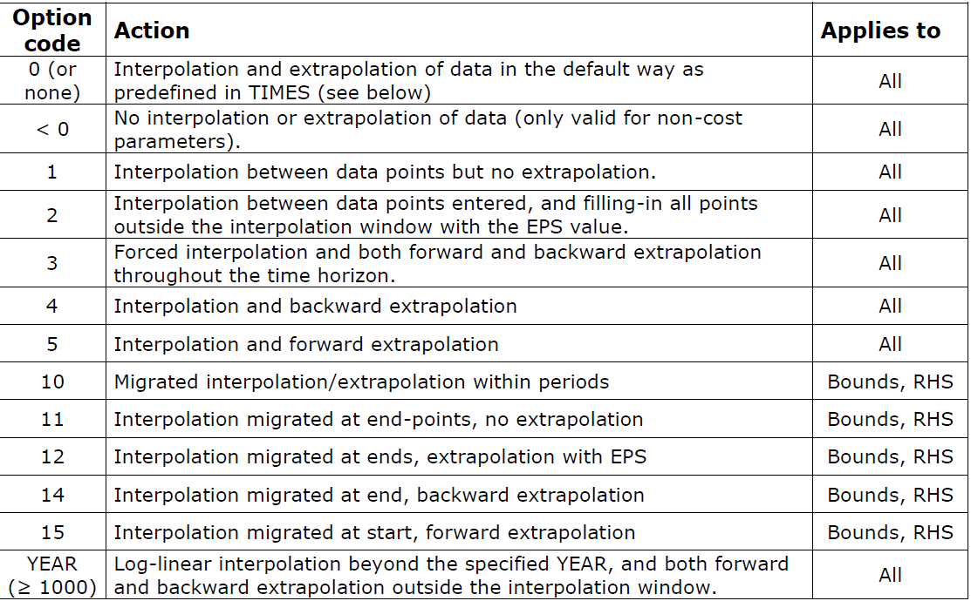
Globalne ustawienia interpolacji i Dummy Commodities

Globalne opcje interpolacji

~TFM_MIG
LimType | Attribute | Year2 | AllRegions | Pset_PN | Pset_CO |  | \I: Comment
UP | ACT_BND | 0 | 5

FX | FLO_FR | 0 | 5
\I: FX | FLO_SHAR | 0 | 1 | ELE_EX*, CHP_EX* | ELC_HV |  | Share

Ceny Dummy Import

~TFM_UPD
Attribute | AllRegions | Pset_Set | Pset_PN
ACTCOST | 3333 | IRE | IMP*Z
ACTCOST | 9999 | IRE | IMPDEMZ

Zmiana rozdzielczości czasowej dummy importów - domyślnie ANNUAL

NIEAKTYWNE~TFM_INS-TXT
TimeSlice | LimType | Attribute | Year | Other_Indexes | AllRegions | Cset_CN | Pset_PN
 |  | PRC_TSL |  |  | ANNUAL |  | IMPNRGZ
 |  | PRC_TSL |  |  | ANNUAL |  | IMPDEMZ
 |  | PRC_TSL |  |  | ANNUAL |  | IMPMATZ

